Cálculos baterías
Explicación
En esta pestaña se tiene el consumo de potencia de cada componente (naranja) junto con la potencia de la batería en watt-hora (verde). Con estos datos se calculan las horas de autonomía(amarillo) de acuerdo a la ecuación (división entre la potencia de la batería y la potencia de los componentes).
Estos dan solo un aproximado de la autonomía sin usar ninguna recarga, fue la primera aprozimación que se usó pero con los datos del panel solar y de consumo diarose llega a valores a traves del tiempo mucho más útiles
 |  |  | voltaje[V] | corriente[Ah] | potencia[Wh]
Potencia batería[Wh] | 48 | Pbateria | 12 | 4 | 48
Potencia consumida[W] | 2.0324
Horas de autonomía | 23.61739815 |  | voltaje[V] | corriente[A] | potencia[W]
 |  | PW520 | 12 | 0.05 | 0.6
 |  | PW504 | 12 | 0.05 | 0.6
 |  | Pttgo | 5 | 0.014 | 0.07
Instrucciones
Para usar el siguiente excel se debe tener en cuenta:
está diseñado para que se cambien solo los valores de la batería (color verde en esta pestaña), el resto se deben considerar como constantes, también se considera posible variar la potencia del panel solar si se desea o también los valores de la pestaña de "consumo diario" en caso de que deba cambiarse algo.
Cada pestaña tiene una breve explicación de su función y el propósito general es verificar si un sistema con los valores de la batería y del panel solar que se escojan puede proveer autonomía, esta verificación se realiza en la última pestaña 'Hora Solar Pico' donde se muestra la carga de la batería a través del tiempo.
 |  | Pmax485 | 5 | 0.0005 | 0.0025
 |  | Pmax485 | 5 | 0.0005 | 0.0025
 |  | P7805 | 7 | 0.005 | 0.035
 |  | P7812 | 2.8 | 0.008 | 0.0224
 |  | Relé dual | 5 | 0.14 | 0.7
 |  | TOTAL |  |  | 2.0324

Consumo diario por boya
Explicación
En esta pesataña se tienen los valores de consumo diario de la boya basados en la información sobre consumo de potencia o basado en datos del datasheet, se tiene el consumo de las 24 horas del día y el consumo por hora para obtener los datos de consumo diario (24h) de la boya y el consumo por hora.
Cabe aclarar que para los componentes que son solo 4 horas y no 24 se piensa desactivarlos la mayoría del tiempo y mantenerlos activos 5 minutos para la toma de medida y después volverlos a apagar.
 | Cantidad | Potencia de trabajo[W] | Horas de uso diario | Consumo diario[Wh/dia] | Consumo por hora[Wh]
W520 | 1 | 1 | 2 | 2 | 0.083
W504 | 1 | 1 | 2 | 2 | 0.083
Lora32 ttgo | 1 | 1 | 24 | 24 | 1
MAX485 | 2 | 0.83 | 2 | 3.32 | 0.138
LM7805 | 1 | 0.035 | 24 | 0.84 | 0.035
LM7812 | 1 | 0.022 | 24 | 0.538 | 0.022
Módulo relé 2 canales | 1 | 0.7 | 2 | 1.4 | 0.058
TOTAL |  |  |  | 34.098 | 1.421
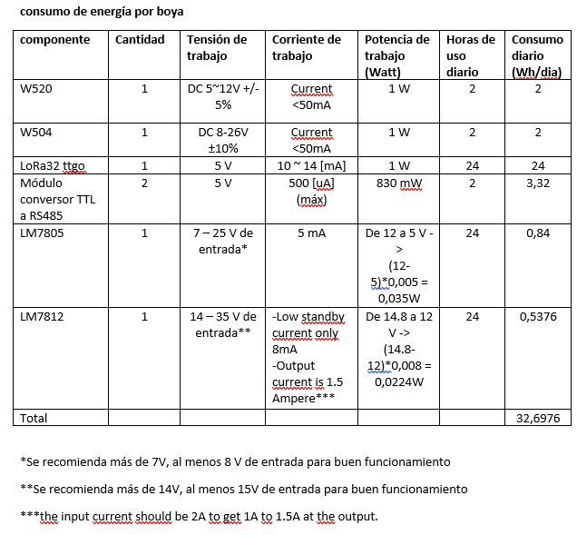

 |  |  |  | Consumo diario boya | 34.0976
 |  |  |  | Consumo por hora boya | 1.4207333333

Luz Escollera solsticios
Explicación
En esta pestaña se ven los datos (dados por Sven) de la intensidad lumínica en La Escollera en distintas épocas del año, estos datos se transforman de lux a irradiancia de acuerdo a la equivalencia que se encuentra más abajo(también hay un paper anexado en la carpeta). Se calculan valores promedios y valores mínimo, el valor mínimo se usa en adelante para el cálculo del panel solar. Hay que considerar la información que brinda Sven respecto de las sombras (amarillo)
Intensidad de luz en superficie La Escollera en dias cercanos a los Solsticios fin 2020 a 2021
Sensor ubicado junto al muelle, y en la tarde le da sombra de la caseta o del manglar
Primer día completo luego de limpieza de sensores.

Luz en los solsticios - Laguna La Escollera
 | 18/12/2020 | 26/03/2021 | 13/06/2021 | 25/09/2021 | Promedio
44183.229167 | 10.8 | 21.5 | 96.9 | 0 | 32.3
44183.25 | 64.6 | 301.4 | 1980.6 | 1141 | 871.9
44183.270833 | 430.6 | 1324 | 4477.8 | 3272.2 | 2376.15
44183.291667 | 1001 | 12400.1 | 19289 | 20666.8 | 13339.225
44183.3125 | 2411.1 | 22044.6 | 33066.9 | 35822.5 | 23336.275
44183.333333 | 17222.3 | 27555.7 | 46844.8 | 49600.3 | 35305.775
44183.354167 | 41333.6 | 37200.2 | 55111.5 | 66133.8 | 49944.775
44183.375 | 38578 | 44089.2 | 19977.9 | 79911.6 | 45639.175
44183.395833 | 57867 | 52355.9 | 77156.1 | 93689.5 | 70267.125
44183.416667 | 68889.3 | 66133.8 | 82667.2 | 115734.1 | 83356.1
44183.4375 | 74400.5 | 85422.8 | 85422.8 | 115734.1 | 90245.05
44183.458333 | 99200.7 | 7233.4 | 82667.2 | 121245.2 | 77586.625
44183.479167 | 88178.4 | 5511.1 | 10333.4 | 115734.1 | 54939.25
44183.5 | 99200.7 | 4994.5 | 6544.5 | 8266.7 | 29751.6
44183.520833 | 99200.7 | 4650 | 5166.7 | 6544.5 | 28890.475
44183.541667 | 66133.8 | 3961.1 | 5166.7 | 5511.1 | 20193.175
44183.5625 | 4133.4 | 3272.2 | 5511.1 | 13777.9 | 6673.65
44183.583333 | 2497.2 | 2927.8 | 13777.9 | 9644.5 | 7211.85
44183.604167 | 2152.8 | 2411.1 | 15844.5 | 2066.7 | 5618.775
44183.625 | 1636.1 | 2152.8 | 8266.7 | 3616.7 | 3918.075
44183.645833 | 1550 | 2411.1 | 2927.8 | 1722.2 | 2152.775
44183.666667 | 2152.8 | 2066.7 | 2669.5 | 1463.9 | 2088.225
44183.6875 | 2066.7 | 1808.3 | 6544.5 | 1334.7 | 2938.55
44183.708333 | 764.2 | 1550 | 5511.1 | 721.2 | 2136.625
44183.729167 | 236.8 | 1033.3 | 2755.6 | 322.9 | 1087.15
44183.75 | 21.5 | 290.6 | 1108.7 | 0 | 355.2
44183.770833 | 21.5 | 21.5 | 21.5 | 0 | 16.125
Intensidad lumínica en Lux, medida con registrador electrónico Luz/temperatura HOBO Pendant® 64K
Hora | 2020-12-18 | 2021-03-26 | 2021-06-13 | 2021-09-25 | Promedio | Irradiancia [W/m2] | Irradiancia mínima [W/m2]
2020-12-18 05:30:00 | 10.80 | 21.50 | 96.90 | 0.00 | 32.30 | 0.27 | 0.18
2020-12-18 06:00:00 | 64.60 | 301.40 | 1980.60 | 1141.00 | 871.90 | 7.27 | 2.51
2020-12-18 06:30:00 | 430.60 | 1324.00 | 4477.80 | 3272.20 | 2376.15 | 19.80 | 11.03
2020-12-18 07:00:00 | 1001.00 | 12400.10 | 19289.00 | 20666.80 | 13339.23 | 111.16 | 103.33
2020-12-18 07:30:00 | 2411.10 | 22044.60 | 33066.90 | 35822.50 | 23336.28 | 194.47 | 183.71
2020-12-18 08:00:00 | 17222.30 | 27555.70 | 46844.80 | 49600.30 | 35305.78 | 294.21 | 229.63
2020-12-18 08:30:00 | 41333.60 | 37200.20 | 55111.50 | 66133.80 | 49944.78 | 416.21 | 310.00
2020-12-18 09:00:00 | 38578.00 | 44089.20 | 19977.90 | 79911.60 | 45639.18 | 380.33 | 367.41
2020-12-18 09:30:00 | 57867.00 | 52355.90 | 77156.10 | 93689.50 | 70267.13 | 585.56 | 436.30
2020-12-18 10:00:00 | 68889.30 | 66133.80 | 82667.20 | 115734.10 | 83356.10 | 694.63 | 551.12
2020-12-18 10:30:00 | 74400.50 | 85422.80 | 85422.80 | 115734.10 | 90245.05 | 752.04 | 711.86
2020-12-18 11:00:00 | 99200.70 | 7233.40 | 82667.20 | 121245.20 | 77586.63 | 646.56 | 60.28
2020-12-18 11:30:00 | 88178.40 | 5511.10 | 10333.40 | 115734.10 | 54939.25 | 457.83 | 45.93
Promedio irradiancia - Escollera
 | Irradiancia [W/m2] | Irradiancia mínima [W/m2]
44183.229167 | 0.26916666667 | 0.18
44183.25 | 7.2658333333 | 2.51
44183.270833 | 19.80125 | 11.03
44183.291667 | 111.16020833 | 103.33
44183.3125 | 194.46895833 | 183.71
44183.333333 | 294.21479167 | 229.63
44183.354167 | 416.20645833 | 310.00
44183.375 | 380.32645833 | 367.41
44183.395833 | 585.559375 | 436.30
44183.416667 | 694.63416667 | 551.12
44183.4375 | 752.04208333 | 711.86
44183.458333 | 646.55520833 | 60.28
44183.479167 | 457.82708333 | 45.93
44183.5 | 247.93 | 41.62
44183.520833 | 240.75395833 | 38.75
44183.541667 | 168.27645833 | 33.01
44183.5625 | 55.61375 | 27.27
44183.583333 | 60.09875 | 24.40
44183.604167 | 46.823125 | 20.09
44183.625 | 32.650625 | 17.94
44183.645833 | 17.939791667 | 20.09
44183.666667 | 17.401875 | 17.22
44183.6875 | 24.487916667 | 15.07
44183.708333 | 17.805208333 | 12.92
44183.729167 | 9.0595833333 | 8.61
44183.75 | 2.96 | 2.42
44183.770833 | 0.134375 | 0.18
2020-12-18 12:00:00 | 99200.70 | 4994.50 | 6544.50 | 8266.70 | 29751.60 | 247.93 | 41.62
2020-12-18 12:30:00 | 99200.70 | 4650.00 | 5166.70 | 6544.50 | 28890.48 | 240.75 | 38.75
2020-12-18 13:00:00 | 66133.80 | 3961.10 | 5166.70 | 5511.10 | 20193.18 | 168.28 | 33.01
2020-12-18 13:30:00 | 4133.40 | 3272.20 | 5511.10 | 13777.90 | 6673.65 | 55.61 | 27.27
2020-12-18 14:00:00 | 2497.20 | 2927.80 | 13777.90 | 9644.50 | 7211.85 | 60.10 | 24.40
2020-12-18 14:30:00 | 2152.80 | 2411.10 | 15844.50 | 2066.70 | 5618.78 | 46.82 | 20.09
2020-12-18 15:00:00 | 1636.10 | 2152.80 | 8266.70 | 3616.70 | 3918.08 | 32.65 | 17.94
2020-12-18 15:30:00 | 1550.00 | 2411.10 | 2927.80 | 1722.20 | 2152.78 | 17.94 | 20.09
2020-12-18 16:00:00 | 2152.80 | 2066.70 | 2669.50 | 1463.90 | 2088.23 | 17.40 | 17.22
2020-12-18 16:30:00 | 2066.70 | 1808.30 | 6544.50 | 1334.70 | 2938.55 | 24.49 | 15.07
2020-12-18 17:00:00 | 764.20 | 1550.00 | 5511.10 | 721.20 | 2136.63 | 17.81 | 12.92
2020-12-18 17:30:00 | 236.80 | 1033.30 | 2755.60 | 322.90 | 1087.15 | 9.06 | 8.61 | HSP
2020-12-18 18:00:00 | 21.50 | 290.60 | 1108.70 | 0.00 | 355.20 | 2.96 | 2.42 | Promedio | 5.5
2020-12-18 18:30:00 | 21.50 | 21.50 | 21.50 | 0.00 | 16.13 | 0.13 | 0.18 | minimo | 3.2928725
Promedio | 28568.74 | 14634.99 | 22255.89 | 32358.45 | Irradiación | 5502.2664583 | 3292.8725
 |  |  |  |  |  | EN MARZO Y EN JUNIO QUE EL SOL DA AL NORTE EL TECHO DE LA CASETA HACE SOMBRA A PARTIR DE LAS 10:30-11:00 AM
 |  |  |  |  |  | MENOR EN SEPTIEMBRE Y DICIEMBRE, QUE EL SOL ESTÁ TIRADO AL SUR; AUNQUE EL MANGLAR LE DA SOMBRA EN LA TARDE

 |  |  |  |  |  | SUGIERO TOMAR LA MITAD DE LA MAÑANA COMO REPRESENTATIVA DE TODO EL DÍA SI LA BOYA ESTÁ EN LA MITAD DE LA LAGUNA
 |  |  |  |  |  | IGNORAR LOS PICOS HACIA ABAJO, QUE PUEDEN SER NUBES…???

Cálculos panel solar
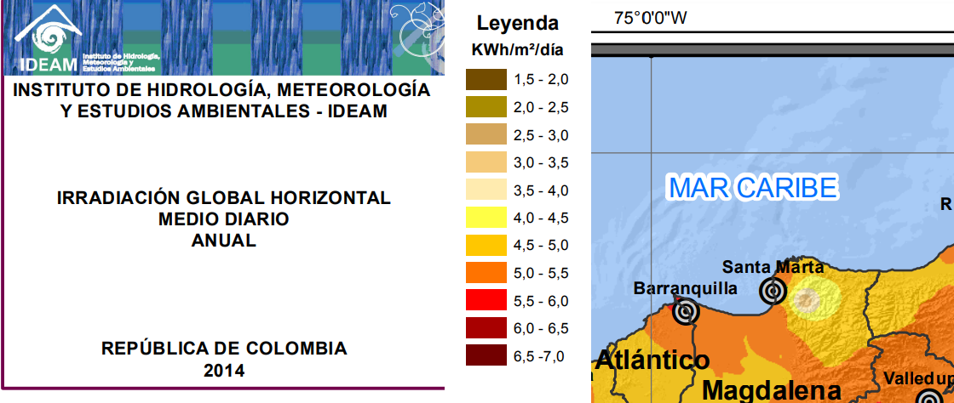
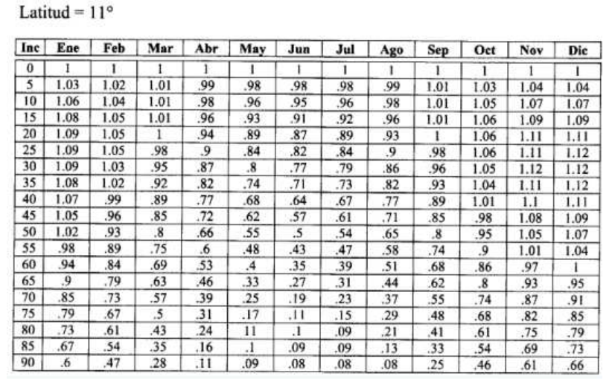
 |  |  |  | https://www.grupoelektra.es/blog/wp-content/uploads/2014/10/como-somos-los-delektra-que-son-las-HSP.pdf |  | orientar el panel solar hacia el sur
Consumo diario boya[Wh] | 34.0976 | Irradiación promedio Santa Marta [KWh/m^2/día] | 5.5 | factor de correción atmosférico | 1
Consumo por hora boya[W] | 1.4207333333 |  |  | factor k | 1
 |  | Irradiancia de prueba[KW/m^2] | 1
Hora solar mínima[h] | 3.3 | hora solar pico | 5.5
Potencia fotovoltaica min[W] | 10.35 | Irradiación mínima La Escollera [KWh/m^2/día] | 3.3

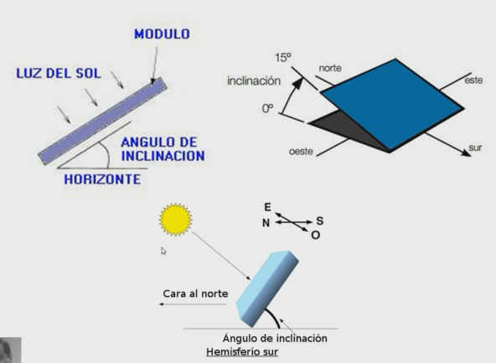
Elección de panel[W] | 20 | Irradiancia de prueba[KW/m^2] | 1
Explicación
Se calcula la potencia fotovoltaica necesaria para el panel solar basado en el consumo diario de la boya (azul) y la irradiación mínima (verde) obtenida de los cálculos de luz en 'Luz Escollera solsticios'.
Finalmente se elige un valor tentativo de panel solar(rojo) buscando valores de mercado.
Se añade información sobre la orientación del panel y sobre la irradiación en Santa Marta que se encuentra en la página del IDEAM, aunque también hay otros recursos (anexados en la carpeta) que concuerdan con el valor del IDEAM. Como se ve el mínimo es bastante menor al promedio de 5,5
 |  |  |  | https://renovablesconsaburum.files.wordpress.com/2015/12/tablas-factor-correcion-k.pdf

 |  | coordenadas Escollera |  | 11.208519903842587, -74.22450443170409

Hora Solar Pico
Potencia panel solar[KW] | 20 |  |  | Energía de batería |  |  |  | Energía de batería |  |  |  | Energía de batería
Hora solar mínima[h] | 3.3 |  | Hora | dia 1 | dia 2 | dia 3 | Hora | dia 1 | dia 2 | dia 3 | Hora | dia 1 | dia 2 | dia 3
Consumo por hora boya[KW] | 1.421 |  | 2020-12-18 00:00:00 | 48.00 | 32.37 | 32.37 | 2020-12-18 00:00:00 | 48.00 | 35.21 | 35.21 | 2020-12-18 00:00:00 | 48.00 | 35.92 | 35.92
Valor incial batería[Wh] | 48 |  | 2020-12-18 00:30:00 | 47.29 | 31.66 | 31.661566667 | 2020-12-18 00:30:00 | 47.29 | 34.50 | 34.503033333 | 2020-12-18 00:30:00 | 47.29 | 35.21 | 35.2134
potencia entregada por panel solar en la hora solar mínima | 20 | 3.3 | 2020-12-18 01:00:00 | 46.58 | 30.95 | 30.9512 | 2020-12-18 01:00:00 | 46.58 | 33.79 | 33.792666667 | 2020-12-18 01:00:00 | 46.58 | 34.50 | 34.503033333
 |  |  | 2020-12-18 01:30:00 | 45.87 | 30.24 | 30.240833333 | 2020-12-18 01:30:00 | 45.87 | 33.08 | 33.0823 | 2020-12-18 01:30:00 | 45.87 | 33.79 | 33.792666667
potencia entregada por panel solar en la hora solar mínima para el doble de tiempo | 10 | 6.585745 | 2020-12-18 02:00:00 | 45.16 | 29.53 | 29.530466667 | 2020-12-18 02:00:00 | 45.16 | 32.37 | 32.371933333 | 2020-12-18 02:00:00 | 45.16 | 33.08 | 33.0823
 |  |  | 2020-12-18 02:30:00 | 44.45 | 28.82 | 28.8201 | 2020-12-18 02:30:00 | 44.45 | 31.66 | 31.661566667 | 2020-12-18 02:30:00 | 44.45 | 32.37 | 32.371933333
potencia entregada por panel solar en la hora solar mínima para el triple de tiempo | 6.6666666667 | 9.8786175 | 2020-12-18 03:00:00 | 43.74 | 28.11 | 28.109733333 | 2020-12-18 03:00:00 | 43.74 | 30.95 | 30.9512 | 2020-12-18 03:00:00 | 43.74 | 31.66 | 31.661566667
 |  |  | 2020-12-18 03:30:00 | 43.03 | 27.40 | 27.399366667 | 2020-12-18 03:30:00 | 43.03 | 30.24 | 30.240833333 | 2020-12-18 03:30:00 | 43.03 | 30.95 | 30.9512
Explicación
En esta pestaña se modela el comportamiento de la batería para 3 días en 3 escenarios distintos de distribución solar, en cada cuadro se ve el valor de puntual de potencia que le queda a la batería, si está en color rojo significa que se descargó.
Escenarios: en el primero(verde) se asume que toda la potencia entregada por el panel solar ocurre entre las 10 a.m. y la 1:30 p.m. aproximandose a las 3,3 horas solares mínimas que se asumían. Este escenario solo funciona con una batería de 7Ah o más sin importar el valor del panel solar como se mencionó en la pestaña 'Cálculos baterías'.
Para el escenario azul se asume el doble de tiempo (de 8:30 a.m. a 3 p.m.) con la mitad de poder entregado por el panel. Para el último caso (naranja) se asume el tríple de tiempo y un tercio de la potencia.
 |  |  | 2020-12-18 04:00:00 | 42.32 | 26.69 | 26.689 | 2020-12-18 04:00:00 | 42.32 | 29.53 | 29.530466667 | 2020-12-18 04:00:00 | 42.32 | 30.24 | 30.240833333
 |  |  | 2020-12-18 04:30:00 | 41.61 | 25.98 | 25.978633333 | 2020-12-18 04:30:00 | 41.61 | 28.82 | 28.8201 | 2020-12-18 04:30:00 | 41.61 | 29.53 | 29.530466667
 |  |  | 2020-12-18 05:00:00 | 40.90 | 25.27 | 25.268266667 | 2020-12-18 05:00:00 | 40.90 | 28.11 | 28.109733333 | 2020-12-18 05:00:00 | 40.90 | 28.82 | 28.8201
 |  |  | 2020-12-18 05:30:00 | 40.19 | 24.56 | 24.5579 | 2020-12-18 05:30:00 | 40.19 | 27.40 | 27.399366667 | 2020-12-18 05:30:00 | 40.19 | 28.11 | 28.109733333
 |  |  | 2020-12-18 06:00:00 | 39.48 | 23.85 | 23.847533333 | 2020-12-18 06:00:00 | 39.48 | 26.69 | 26.689 | 2020-12-18 06:00:00 | 39.48 | 27.40 | 27.399366667
 |  |  | 2020-12-18 06:30:00 | 38.77 | 23.14 | 23.137166667 | 2020-12-18 06:30:00 | 38.77 | 25.98 | 25.978633333 | 2020-12-18 06:30:00 | 45.43 | 26.69 | 26.689
 |  |  | 2020-12-18 07:00:00 | 38.05 | 22.43 | 22.4268 | 2020-12-18 07:00:00 | 38.05 | 25.27 | 25.268266667 | 2020-12-18 07:00:00 | 48.00 | 32.65 | 32.65
 |  |  | 2020-12-18 07:30:00 | 37.34 | 21.72 | 21.716433333 | 2020-12-18 07:30:00 | 37.34 | 24.56 | 24.5579 | 2020-12-18 07:30:00 | 48.00 | 38.60 | 38.60
 |  |  | 2020-12-18 08:00:00 | 36.63 | 21.01 | 21.006066667 | 2020-12-18 08:00:00 | 36.63 | 23.85 | 23.847533333 | 2020-12-18 08:00:00 | 48.00 | 44.56 | 44.56
 |  |  | 2020-12-18 08:30:00 | 35.92 | 20.30 | 20.2957 | 2020-12-18 08:30:00 | 48.00 | 33.14 | 33.14 | 2020-12-18 08:30:00 | 48.00 | 48.00 | 48.00
 |  |  | 2020-12-18 09:00:00 | 35.21 | 19.59 | 19.585333333 | 2020-12-18 09:00:00 | 48.00 | 48.00 | 48.00 | 2020-12-18 09:00:00 | 48.00 | 48.00 | 48.00
 |  |  | 2020-12-18 09:30:00 | 34.50 | 18.87 | 18.874966667 | 2020-12-18 09:30:00 | 48.00 | 48.00 | 48.00 | 2020-12-18 09:30:00 | 48.00 | 48.00 | 48.00
 |  |  | 2020-12-18 10:00:00 | 48.00 | 38.16 | 38.16 | 2020-12-18 10:00:00 | 48.00 | 48.00 | 48.00 | 2020-12-18 10:00:00 | 48.00 | 48.00 | 48.00
 |  |  | 2020-12-18 10:30:00 | 48.00 | 48.00 | 48.00 | 2020-12-18 10:30:00 | 48.00 | 48.00 | 48.00 | 2020-12-18 10:30:00 | 48.00 | 48.00 | 48.00
 |  |  | 2020-12-18 11:00:00 | 48.00 | 48.00 | 48.00 | 2020-12-18 11:00:00 | 48.00 | 48.00 | 48.00 | 2020-12-18 11:00:00 | 48.00 | 48.00 | 48.00
 |  |  | 2020-12-18 11:30:00 | 48.00 | 48.00 | 48.00 | 2020-12-18 11:30:00 | 48.00 | 48.00 | 48.00 | 2020-12-18 11:30:00 | 48.00 | 48.00 | 48.00
 |  |  | 2020-12-18 12:00:00 | 48.00 | 48.00 | 48.00 | 2020-12-18 12:00:00 | 48.00 | 48.00 | 48.00 | 2020-12-18 12:00:00 | 48.00 | 48.00 | 48.00
 |  |  | 2020-12-18 12:30:00 | 48.00 | 48.00 | 48.00 | 2020-12-18 12:30:00 | 48.00 | 48.00 | 48.00 | 2020-12-18 12:30:00 | 48.00 | 48.00 | 48.00
 |  |  | 2020-12-18 13:00:00 | 48.00 | 48.00 | 48.00 | 2020-12-18 13:00:00 | 48.00 | 48.00 | 48.00 | 2020-12-18 13:00:00 | 48.00 | 48.00 | 48.00
 |  |  | 2020-12-18 13:30:00 | 47.29 | 47.29 | 47.289633333 | 2020-12-18 13:30:00 | 48.00 | 48.00 | 48.00 | 2020-12-18 13:30:00 | 48.00 | 48.00 | 48.00
 |  |  | 2020-12-18 14:00:00 | 46.58 | 46.58 | 46.579266667 | 2020-12-18 14:00:00 | 48.00 | 48.00 | 48.00 | 2020-12-18 14:00:00 | 48.00 | 48.00 | 48.00
 |  |  | 2020-12-18 14:30:00 | 45.87 | 45.87 | 45.8689 | 2020-12-18 14:30:00 | 48.00 | 48.00 | 48.00 | 2020-12-18 14:30:00 | 48.00 | 48.00 | 48.00
 |  |  | 2020-12-18 15:00:00 | 45.16 | 45.16 | 45.158533333 | 2020-12-18 15:00:00 | 48.00 | 48.00 | 48.00 | 2020-12-18 15:00:00 | 48.00 | 48.00 | 48.00
 |  |  | 2020-12-18 15:30:00 | 44.45 | 44.45 | 44.448166667 | 2020-12-18 15:30:00 | 47.29 | 47.29 | 47.289633333 | 2020-12-18 15:30:00 | 48.00 | 48.00 | 48.00
 |  |  | 2020-12-18 16:00:00 | 43.74 | 43.74 | 43.7378 | 2020-12-18 16:00:00 | 46.58 | 46.58 | 46.579266667 | 2020-12-18 16:00:00 | 47.29 | 47.29 | 47.289633333
 |  |  | 2020-12-18 16:30:00 | 43.03 | 43.03 | 43.027433333 | 2020-12-18 16:30:00 | 45.87 | 45.87 | 45.8689 | 2020-12-18 16:30:00 | 46.58 | 46.58 | 46.579266667
 |  |  | 2020-12-18 17:00:00 | 42.32 | 42.32 | 42.317066667 | 2020-12-18 17:00:00 | 45.16 | 45.16 | 45.158533333 | 2020-12-18 17:00:00 | 45.87 | 45.87 | 45.8689
 |  |  | 2020-12-18 17:30:00 | 41.61 | 41.61 | 41.6067 | 2020-12-18 17:30:00 | 44.45 | 44.45 | 44.448166667 | 2020-12-18 17:30:00 | 45.16 | 45.16 | 45.158533333
 |  |  | 2020-12-18 18:00:00 | 40.90 | 40.90 | 40.896333333 | 2020-12-18 18:00:00 | 43.74 | 43.74 | 43.7378 | 2020-12-18 18:00:00 | 44.45 | 44.45 | 44.448166667
 |  |  | 2020-12-18 18:30:00 | 40.19 | 40.19 | 40.185966667 | 2020-12-18 18:30:00 | 43.03 | 43.03 | 43.027433333 | 2020-12-18 18:30:00 | 43.74 | 43.74 | 43.7378
 |  |  | 2020-12-18 19:00:00 | 39.48 | 39.48 | 39.4756 | 2020-12-18 19:00:00 | 42.32 | 42.32 | 42.317066667 | 2020-12-18 19:00:00 | 43.03 | 43.03 | 43.027433333
 |  |  | 2020-12-18 19:30:00 | 38.77 | 38.77 | 38.765233333 | 2020-12-18 19:30:00 | 41.61 | 41.61 | 41.6067 | 2020-12-18 19:30:00 | 42.32 | 42.32 | 42.317066667
 |  |  | 2020-12-18 20:00:00 | 38.05 | 38.05 | 38.054866667 | 2020-12-18 20:00:00 | 40.90 | 40.90 | 40.896333333 | 2020-12-18 20:00:00 | 41.61 | 41.61 | 41.6067
 |  |  | 2020-12-18 20:30:00 | 37.34 | 37.34 | 37.3445 | 2020-12-18 20:30:00 | 40.19 | 40.19 | 40.185966667 | 2020-12-18 20:30:00 | 40.90 | 40.90 | 40.896333333
 |  |  | 2020-12-18 21:00:00 | 36.63 | 36.63 | 36.634133333 | 2020-12-18 21:00:00 | 39.48 | 39.48 | 39.4756 | 2020-12-18 21:00:00 | 40.19 | 40.19 | 40.185966667
 |  |  | 2020-12-18 21:30:00 | 35.92 | 35.92 | 35.923766667 | 2020-12-18 21:30:00 | 38.77 | 38.77 | 38.765233333 | 2020-12-18 21:30:00 | 39.48 | 39.48 | 39.4756
 |  |  | 2020-12-18 22:00:00 | 35.21 | 35.21 | 35.2134 | 2020-12-18 22:00:00 | 38.05 | 38.05 | 38.054866667 | 2020-12-18 22:00:00 | 38.77 | 38.77 | 38.765233333
 |  |  | 2020-12-18 22:30:00 | 34.50 | 34.50 | 34.503033333 | 2020-12-18 22:30:00 | 37.34 | 37.34 | 37.3445 | 2020-12-18 22:30:00 | 38.05 | 38.05 | 38.054866667
 |  |  | 2020-12-18 23:00:00 | 33.79 | 33.79 | 33.792666667 | 2020-12-18 23:00:00 | 36.63 | 36.63 | 36.634133333 | 2020-12-18 23:00:00 | 37.34 | 37.34 | 37.3445
 |  |  | 2020-12-18 23:30:00 | 33.08 | 33.08 | 33.0823 | 2020-12-18 23:30:00 | 35.92 | 35.92 | 35.923766667 | 2020-12-18 23:30:00 | 36.63 | 36.63 | 36.634133333

